Sheet1
ポートフォリオシート

氏名 | 王書南 | 所属 | 東京コミュニケーションアート専門学校

作品名 | キャプテンガイ | 作品画像

ジャンル | 2d横スクロールアクション | 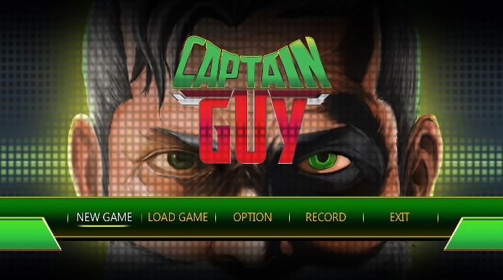
プラットフォーム | IOS
開発環境 | unity
使用言語 | C#
制作期間 | 十か月
チーム人数 | 19

■ゲーム概要
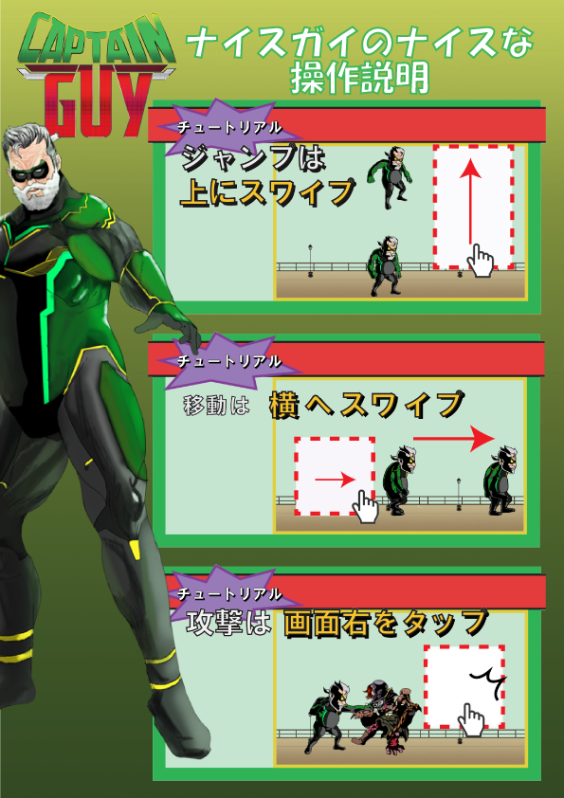 ２０年ぶりに再起した４８歳の 元ヒーローを操り、スタミナと 血圧に気を付けながら地獄から 現れた敵と戦っていくゲーム。

■制作担当箇所
プログラマーチームまとめ。ゲーム全体骨組みの設計、制作。アクション全般制作。

■アピールポイント
チーム制作期間中に、プログラマーリーダーとしてプログラマーチームのまとめとプランら―さんからの伝達をチームメンバーに伝えることはとても苦労しました。プログラマーの仕事だけではなく、プランナーさんへのサポート役も担当しました、たくさんアイデアと問題解決案を出しました。

■ファイル名 | https://github.com/wangshunan/wangshunan/tree/5.4%E3%83%87%E3%83%BC%E3%82%BF%E4%BF%AE%E6%AD%A3

